Anlage
Antrag auf Gewährung einer Projektzuwendung aus Mitteln der Senatskanzlei Berlin |  |  |  |  |  |  |  |  |  | auszufüllende Felder |  |  |  |  |  |  | Vorgaben / Anmerkungen | INP III
Anlage zum Finanzierungsplan - Kalkulation direkte Personalkosten und Honorarkosten |  |  |  |  |  |  |  |  |  |  |  |  |  |  |  |  |  | KUBIST
 |  |  |  |  |  |  |  |  |  |  |  |  |  |  |  |  | https://oeffentlicher-dienst.info/tv-l/allg/ | STIIV
Bitte ausfüllen. | Name der/des Antragstellenden: |  | 0 |  |  |  |  | aktuelles Datum: |  | 0 |  |  |  |  |  |  | Die angegebenen Werte beziehen sich laut TV-L auf eine 39,4 Stundenwoche bei Vollzeitbeschäftigung und stellen die Vergleichswerte für das Besserstellungsverbot dar. Teilzeitbeschäftigung ist anteilig zu berechnen.
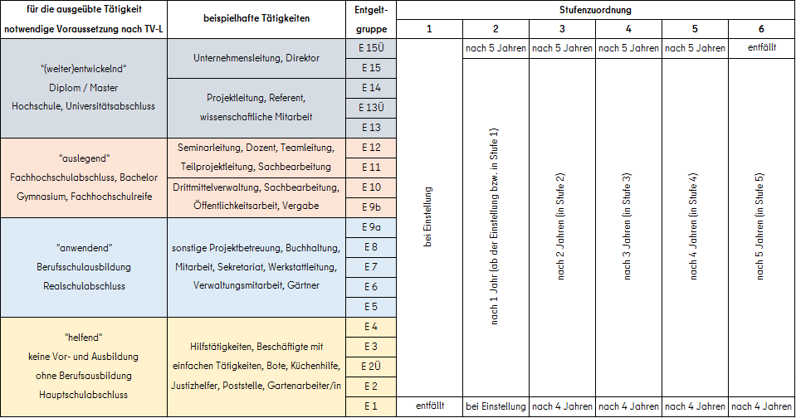
 | Projekttitel/-name: |  | 0 |  |  |  |  | Änderungsantrag? |  | bitte auswählen
 | Projektleitung: |  | 0
 | Projektzeitraum (von/bis): |  | 0

1.1 Personalausgaben (Gruppe 1) Hierzu zählen die Personalkosten des bereits vorhandenen und direkt bzw. anteilig am Projekt beteiligten Stammpersonals Ihrer Einrichtung.
Name, Vorname |  | Funktion im Projekt | mit TV-L vergleich- bare Ein- gruppierg. (EG/Stufe) | Tarif- bindung (welcher TV?) bzw. Individual- vertrag | wöchentliche Arbeitszeit |  | Dauer der Beschäf- tigung im Projekt (Zeitraum in Monaten) | monatliche Gehaltskosten |  | monatliche gesetzliche AG-Umlagen |  |  | Sonderzahlung in der Projektlaufzeit |  | Projekt- kosten gesamt AG-Anteil (Euro) | Erläuterungen (Beschreibung zur Tätigkeit im Projekt, zur Sonderzahlung etc.)
 |  |  |  |  | laut Arbeits- vertrag (h) | Umfang Zeitanteil im Projekt (%) |  | AN-Brutto monatlich (Euro) | SV-Anteil AG monatlich (Euro) | U1 (Euro) | U2 (Euro) | U3 (Euro) | AN-Brutto einmalig (Euro) | SV-Anteil AG einmalig (Euro)
NN |  | Öffentlichkeitsarbeit | E10/1 | TVöD VKA | 40 | 50% | 8.5 | 3,895.33 € | 922.02 € | 2.00 € | 2.00 € | 2.00 € | 2,737.64 € | 648.00 € | 23,884.90 € | redaktionelle Bearbeitung von Broschüren, Internetauftritt oder ähnlich; tarifliche Jahressonderzahlung im November
 |  |  |  |  |  |  |  |  |  |  |  |  |  |  | 0.00 €
 |  |  |  |  |  |  |  |  |  |  |  |  |  |  | 0.00 €
 |  |  |  |  |  |  |  |  |  |  |  |  |  |  | 0.00 €
 |  |  |  |  |  |  |  |  |  |  |  |  |  |  | 0.00 €
 |  |  |  |  |  |  |  |  |  |  |  |  |  |  | 0.00 €
 |  |  |  |  |  |  |  |  |  |  |  |  |  | SUMME | 0.00 € |  | Für den Verwendungsnachweis sind die Arbeitsverträge, Qualifikationsnachweise, Gehaltsabrechnungen und Abordnungsschreiben mit den Angaben zum Einsatz im Projekt vorzuhalten.

1.2 Personalausgaben (Gruppe 2) Hierzu zählen die sozialversicherungspflichtigen Personalkosten für neues, extra für das Projekt eingestellte Personal. |  |  |  |  |  |  |  |  |  |  |  |  |  |  |  |  | nicht zu den Bestandteilen der direkten förderfähigen Personalausgaben, sondern zu den Sachausgaben gehören: - Beiträge zur Berufsgenossenschaft und Unfallkasse - arbeitsmedizinische Vorsorgeuntersuchungen - Ausgaben für die allgemeine Geschäftsführung und allgemeine Verwaltung Diese sind entweder mit der Verwaltungsgemeinkostenpauschale abgegolten oder fallen direkt für das Projekt an und können einzeln bei den direkten Sachkosten angegeben werden.
Name, Vorname |  | Funktion im Projekt | mit TV-L vergleich- bare Ein- gruppierg. (EG/Stufe) | Tarif- bindung (welcher TV?) bzw. Individual- vertrag | wöchentliche Arbeitszeit |  | Dauer der Beschäf- tigung im Projekt (Zeitraum in Monaten) | monatliche Gehaltskosten |  | monatliche gesetzliche AG-Umlagen |  |  | Sonderzahlung in der Projektlaufzeit |  | Projekt- kosten gesamt AG-Anteil (Euro) | Erläuterungen (Beschreibung zur Tätigkeit im Projekt, zur Sonderzahlung etc.)
 |  |  |  |  | laut Arbeits- vertrag (h) | Umfang Zeitanteil im Projekt (%) |  | AN-Brutto monatlich (Euro) | SV-Anteil AG monatlich (Euro) | U1 (Euro) | U2 (Euro) | U3 (Euro) | AN-Brutto einmalig (Euro) | SV-Anteil AG einmalig (Euro) |  |  | nicht förderfähige Bestandteile der projektbezogenen Personalkosten (nicht abschließend): - personenbezogene Zuschläge, Erfolgsprämien oder Einzelbeihilfen (bspw. Brillenersatz) u.ä. - Leistungen, die zusätzlich zu den tariflich festgelegten Sozialleistungen gezahlt werden (bspw. vergünstigte Verpflegung, Laptop usw) Tariflich festgelegte Sozialleistungen beziehen sich auf den TV-L (bspw. § 20 Jahressonderzahlung), sofern keine andere Tarifbindung vorliegt und mit Zuwendungsbescheid bewilligt wird.
NN |  | Öffentlichkeitsarbeit | E10/1 | Individual- vertrag | 40 | 50% | 8.5 | 3,895.33 € | 922.02 € | 2.00 € | 2.00 € | 2.00 € | 2,737.64 € | 648.00 € | 23,884.90 € | redaktionelle Bearbeitung von Broschüren, Internetauftritt oder ähnlich; arbeitsvertragliche Jahressonderzahlung im November
 |  |  |  |  |  |  |  |  |  |  |  |  |  |  | 0.00 €
 |  |  |  |  |  |  |  |  |  |  |  |  |  |  | 0.00 €
 |  |  |  |  |  |  |  |  |  |  |  |  |  |  | 0.00 €
 |  |  |  |  |  |  |  |  |  |  |  |  |  |  | 0.00 €
 |  |  |  |  |  |  |  |  |  |  |  |  |  |  | 0.00 €
 |  |  |  |  |  |  |  |  |  |  |  |  |  | SUMME | 0.00 €

